微生信示例229

circRNA | miRNA | mRNA | 微生信，您身边的数据分析，可视化专家
hsa_circ_0001947 | hsa-miR-7152-3p | TNFAIP8L3 | https://www.bioinformatics.com.cn/plot_basic_sankey_plot_229
hsa_circ_0001947 | hsa-miR-7152-3p | EPHB1
hsa_circ_0001947 | hsa-miR-12114 | EPHB1 | 输出示例图
hsa_circ_0006633 | hsa-miR-12114 | GPR75-ASB3
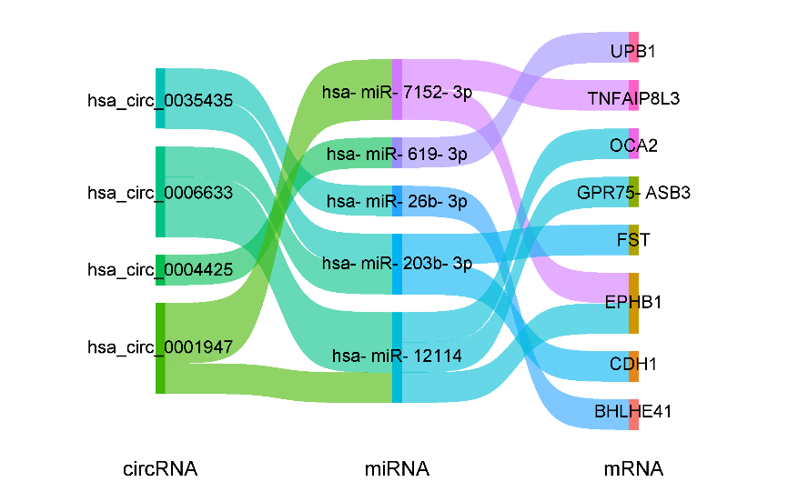
hsa_circ_0006633 | hsa-miR-12114 | OCA2
hsa_circ_0006633 | hsa-miR-203b-3p | FST
hsa_circ_0035435 | hsa-miR-203b-3p | CDH1
hsa_circ_0035435 | hsa-miR-26b-3p | BHLHE41
hsa_circ_0004425 | hsa-miR-619-3p | UPB1

 |  |  | B站：桑基图（sankey diagram）一键绘制视频教程

 |  |  | 注意：

 |  |  | 使用问题，或数据分析合作意向
 |  |  | 请微信扫码联系我们

